ศทบ.1
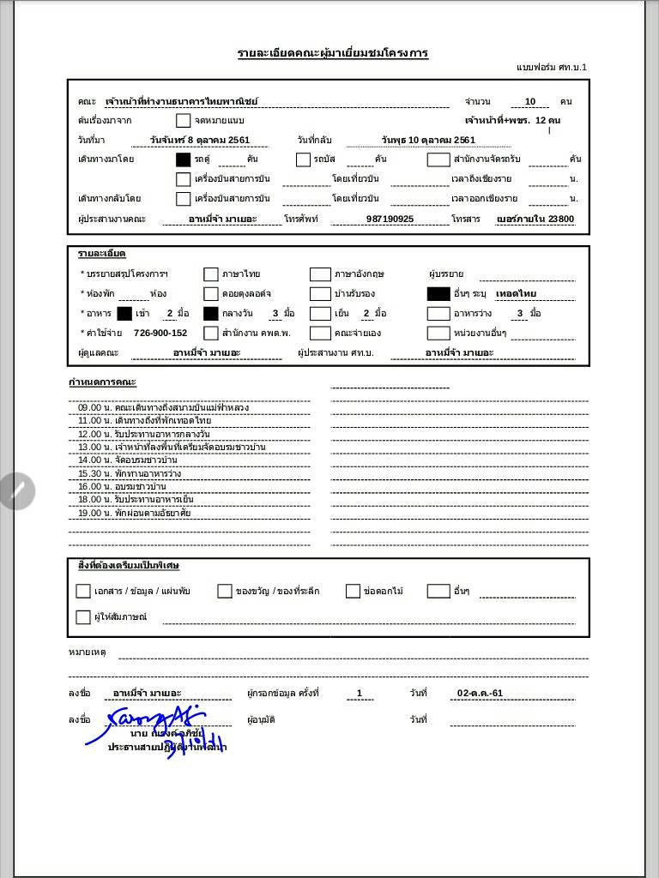

ระยะทาง
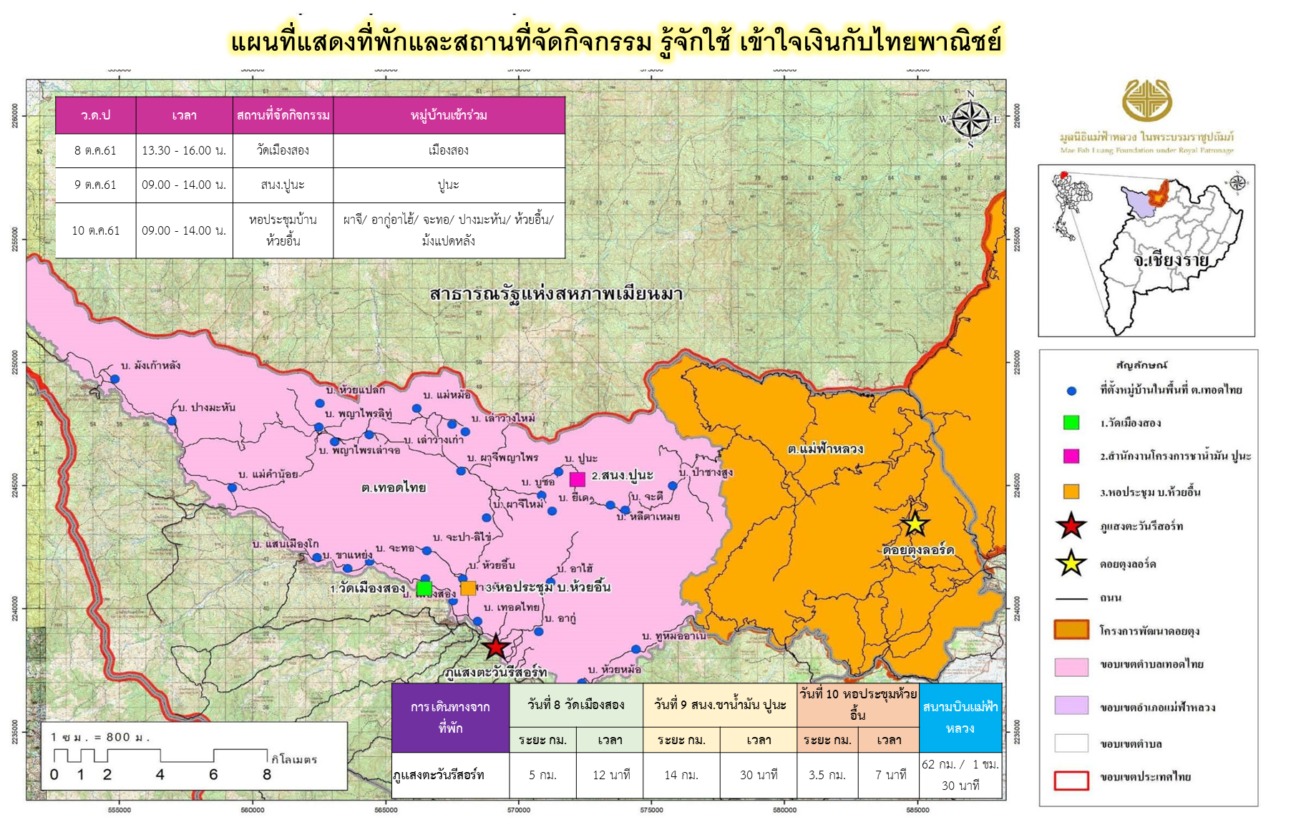
ตารางแสดงระยะทางและเวลาในการเดินทาง จากที่พักไปยังจุดประชุม
คณะธนาคารไทยพาณิชย์ จำกัด (มหาชน)
ระหว่างวันที่ 8 - 10 ตุลาคม 2561

ที่พัก | วันที่ 8 วัดเมืองสอง |  | วันที่ 9 สำนักงานโครงการชาน้ำมัน ปูนะ |  | วันที่ 10 หอประชุมห้วยอื้น |  | สนามบินแม่ฟ้าหลวง | หมายเหตุ
 | ระยะ กม. | เวลา | ระยะ กม. | เวลา | ระยะ กม. | เวลา
ภูแสงตะวันรีสอร์ท | 5 กม. | 12 นาที | 14 กม. | 30 นาที | 3.5 กม. | 7 นาที | 62 กม. / 1 ชม. 30 นาที
ดอยตุงลอร์ด | 36.5 กม. | 1 ชม.11 นาที | 32 กม. 45.5 กม. | 1 ชม.15 นาที* 1 ชม. 40 นาที** | 35 กม. | 1 ชม.8 นาที | 50 กม. / 1 ชม. | *ใช้เส้นทางบ้านป่าซางสูง **ใช้เส้นทางเทอดไทย

